個人 例
農業所得算定基礎

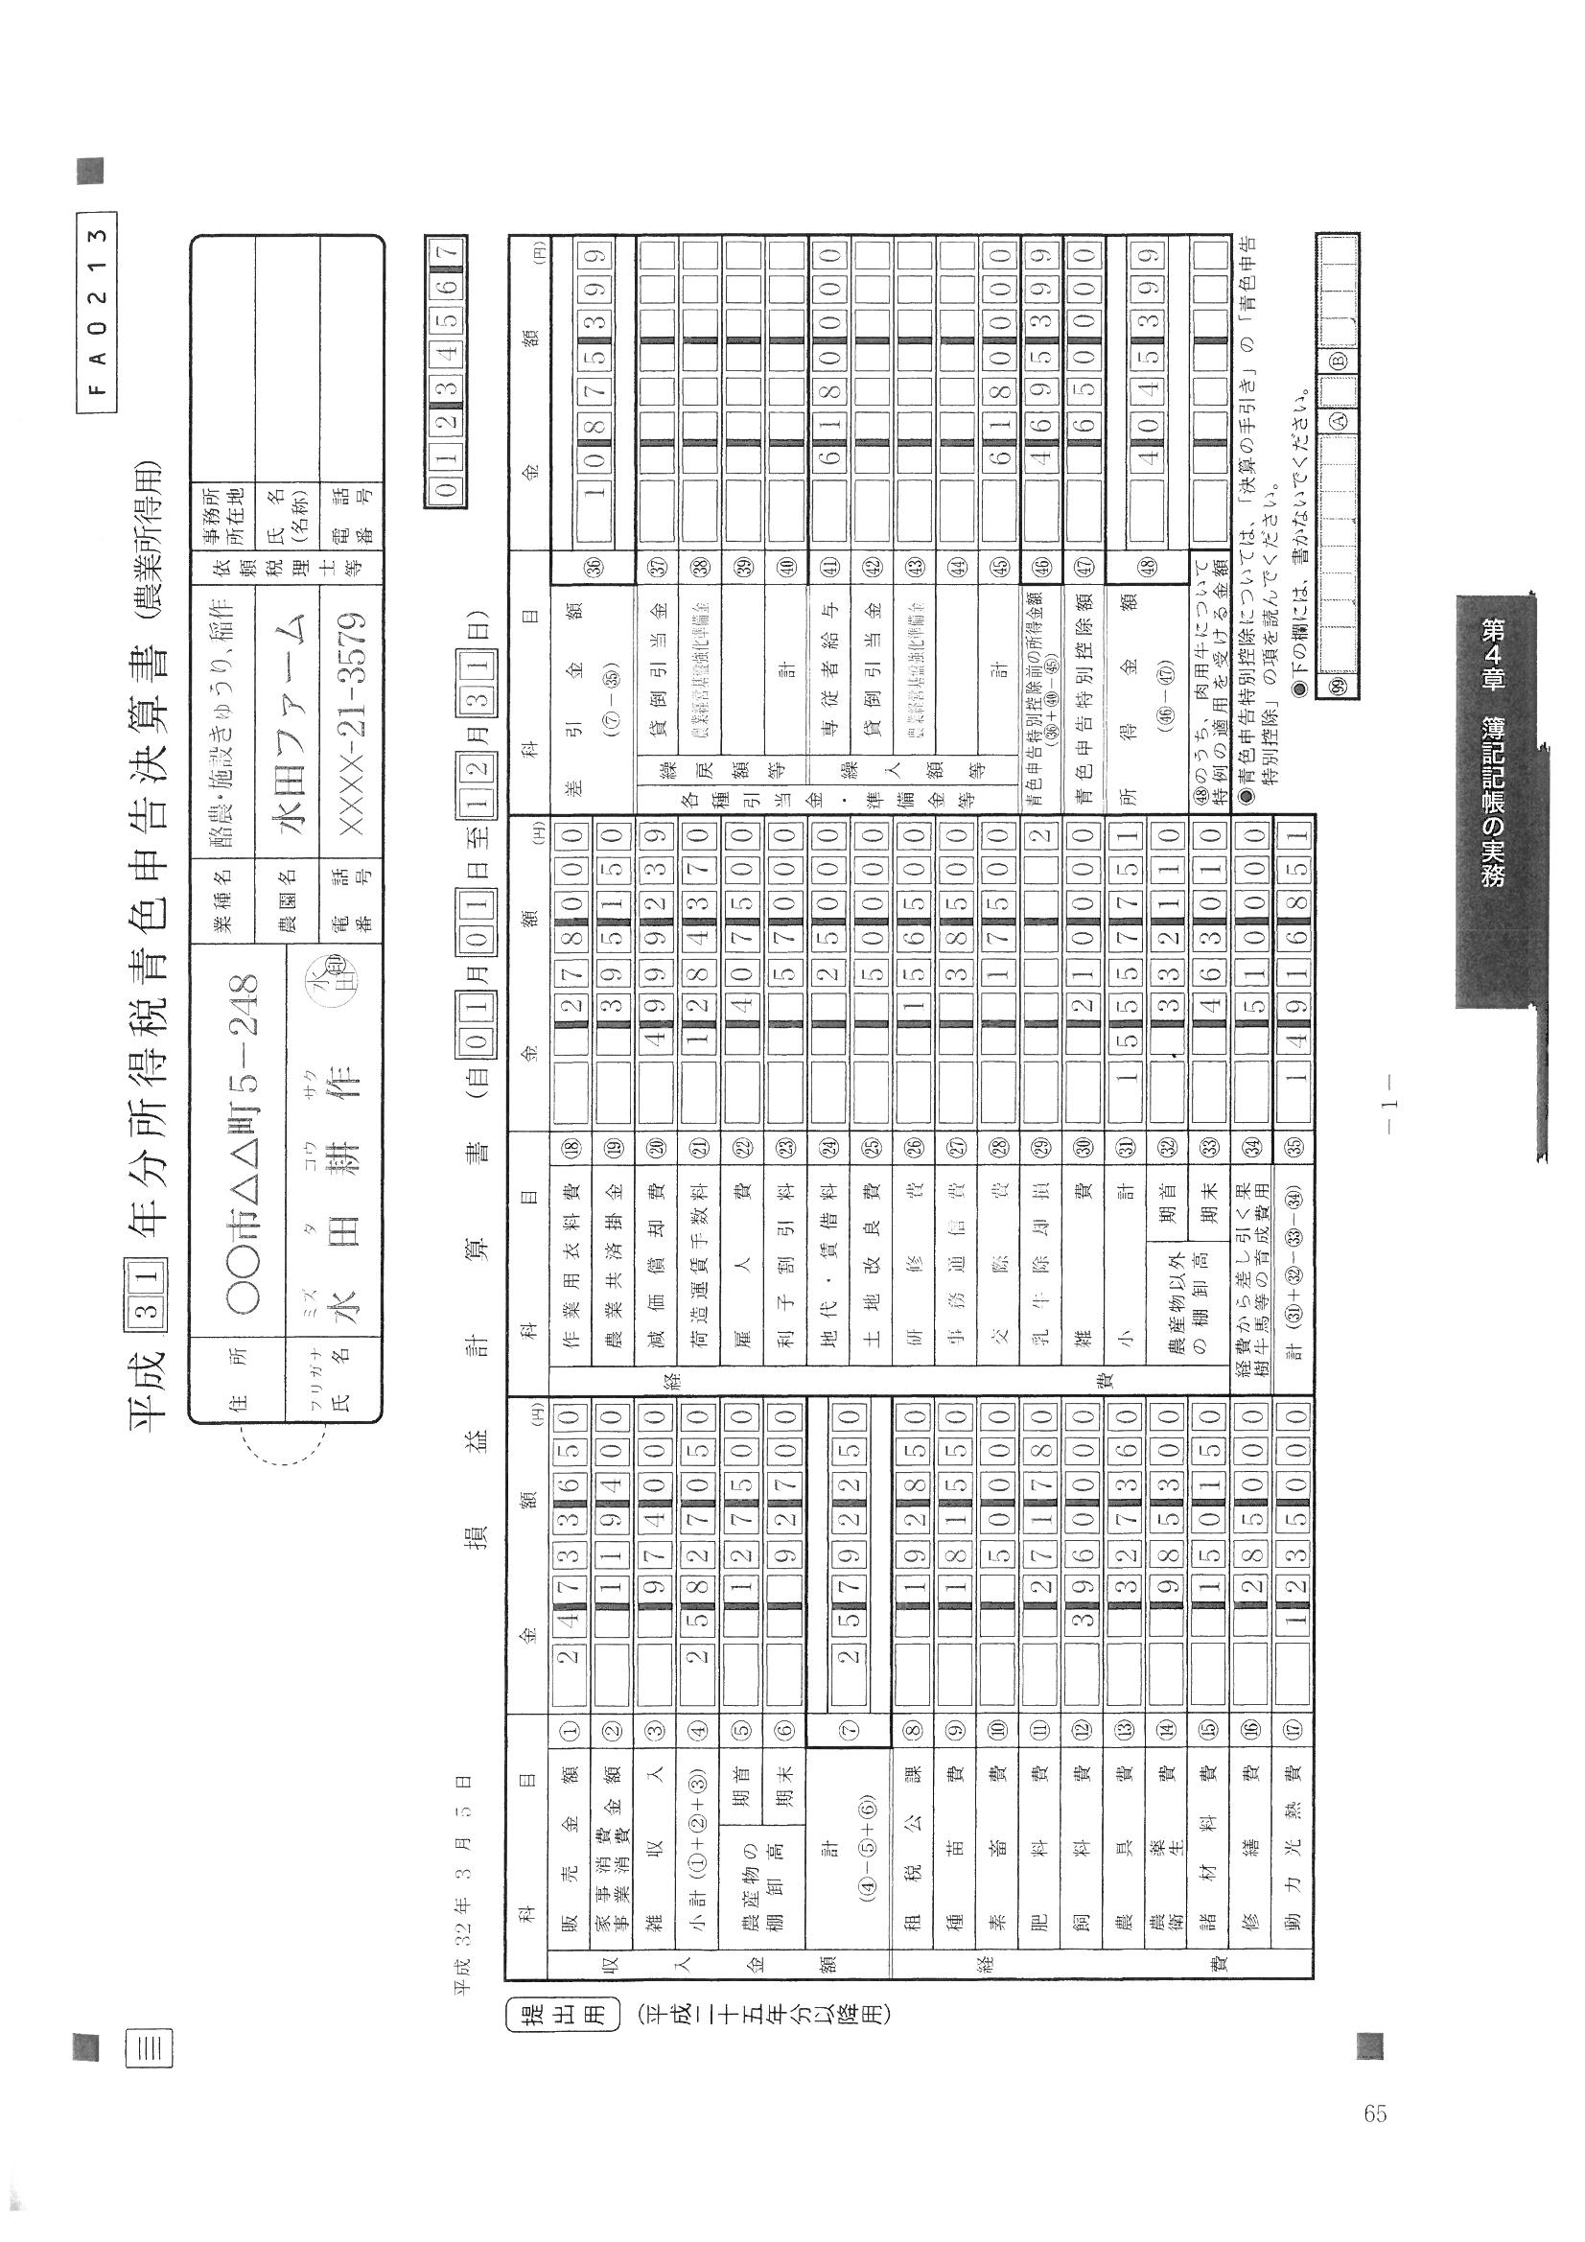
（１）経営現況 |  | 氏名 | 指宿 太郎
作 目 | 規 模 | 単 収 | 生産量 | 単 価 | 粗生産額 | 経営費 | 農業所得 | 所得率 | 労 働 時 間
（品 目） | a、頭羽 | ㎏／10ａ | ㎏ | 円 | 円 | 円 | 円 | ％ | 家 族 | 雇 用
ソラマメ | 26 | 1,346 | 3,500 | 430 | 1,505,000 | 1,132,385 | 372,615 | 24.8
オクラ（ハウス） | 24 | 1,583 | 3,800 | 500 | 1,900,000 | 1,482,000 | 418,000 | 22.0
農業所得÷粗生産額×１００
オクラ（露地） | 20 | 1,600 | 3,200 | 479 | 1,532,800 | 1,052,320 | 480,480 | 31.3
キャベツ | 400 | 3,250 | 130,000 | 64 | 8,320,000 | 6,441,095 | 1,878,905 | 22.6
生産量×単価
粗生産額－経営費
家事消費 |  | #DIV/0! |  |  | 119,400 |  | 119,400 | 100.0
申請書１ページの③の生産量をそのまま記入
雑収入 |  | #DIV/0! |  |  | 974,000 |  | 974,000 | 100.0
決算書の経費合計を記入（雇人費を抜く）
棚卸 |  | #DIV/0! |  |  | 34,800 |  | 34,800 | 100.0
申請書１ページの③の作付面積をそのまま記入
 |  | #DIV/0! |  |  | 0 |  | 0 | #DIV/0!
 |  | #DIV/0! |  |  | 0 |  | 0 | #DIV/0!
 |  | #DIV/0! |  |  | 0 |  | 0 | #DIV/0!
14509351
合計 | 470 |  |  |  | 25,792,250 | 14,509,351 | 11,282,899
１０a当たりの生産量
（例）ソラマメ
３５００÷２．６＝１３４６Kg
決算書（収支内訳書）の⑦の小計額と一致すること
 |  |  |  |  |  | 雇用賃金(円） | 407,500
 |  |  |  |  |  | 差引農業所得 | 10,875,399
決算書（収支内訳書）の⑮専従者控除前の所得金額と一致すること

(2)経営計画内容（Ｈ ３４ 年）
作 目 | 規 模 | 単 収 | 生産量 | 単 価 | 粗生産額 | 経営費 | 農業所得 | 所得率 | 労 働 時 間
（品 目） | a、頭羽 | ㎏／10ａ | ㎏ | 円 | 円 | 円 | 円 | ％ | 家 族 | 雇 用
ソラマメ | 10 | 1,800 | 1,800 | 430 | 774,000 | 582,822 | 191,178 | 24.7
オクラ（ハウス） | 40 | 1,600 | 6,400 | 500 | 3,200,000 | 2,496,000 | 704,000 | 22.0
オクラ（露地） | 20 | 1,600 | 3,200 | 479 | 1,532,800 | 1,053,033 | 479,767 | 31.3
キャベツ | 600 | 3,500 | 210,000 | 64 | 13,440,000 | 10,416,000 | 3,024,000 | 22.5

合計 | 670 |  |  |  | 18,946,800 | 14,547,855 | 4,398,945
 |  |  |  |  |  | 雇用賃金(円） | 500,000 | 5,000円×100日＝500,000円
 |  |  |  |  |  | 差引農業所得 | 3,898,945

基本構想の目標金額である ３，６５０，０００円を超えること
備 考

法人（例）
農業所得算定基礎

（１）経営現況 |  | 法人名 | 株式会社 指宿豆豆
作 目 | 規 模 | 単 収 | 生産量 | 単 価 | 粗生産額 | 経営費 | 農業所得 | 所得率 | 労 働 時 間
（品 目） | a、頭羽 | ㎏／10ａ | ㎏ | 円 | 円 | 円 | 円 | ％ | 家 族 | 雇 用
ソラマメ | 60 | 383 | 2,300 | 400 | 920,000 | 300,000 | 620,000 | 67.4
スナップエンドウ | 200 | 415 | 8,300 | 600 | 4,980,000 | 1,600,000 | 3,380,000 | 67.9
オクラ | 40 | 1,875 | 7,500 | 600 | 4,500,000 | 1,500,000 | 3,000,000 | 66.7

営業外収益 |  |  |  |  |  |  | 296,320

決算書に合わせる
決算書に合わせる
合計 | 300 |  |  |  | 10,400,000 | 3,400,000 | 7,296,320
 |  |  |  |  |  | 雇用賃金(円） | 200,000
 |  |  |  |  |  | 税引前当期純利益(円)① | 7,096,320

決算書に合わせる
役員数② | 2 | 名 | 役員報酬合計(円)③ |  | 6,000,000
経常利益(円) ①+③ | 13,096,320 |  | 役員１人当たり利益(円） ①+③/② |  | 6,548,160

(2)経営計画内容（Ｈ3４年）
作 目 | 規 模 | 単 収 | 生産量 | 単 価 | 粗生産額 | 経営費 | 農業所得 | 所得率 | 労 働 時 間
（品 目） | a、頭羽 | ㎏／10ａ | ㎏ | 円 | 円 | 円 | 円 | ％ | 家 族 | 雇 用
ソラマメ | 120 | 1,200 | 14,400 | 300 | 4,320,000 | 1,512,000 | 2,808,000 | 65
スナップエンドウ | 250 | 1,000 | 25,000 | 650 | 12,500,000 | 4,375,000 | 8,125,000 | 65
オクラ | 50 | 1,300 | 6,500 | 600 | 3,900,000 | 874,597 | 3,025,403 | 78
じゃがいも春 | 20 | 2,000 | 4,000 | 100 | 400,000 | 120,000 | 280,000 | 70
じゃがいも秋 | 30 | 2,000 | 6,000 | 100 | 600,000 | 180,000 | 420,000 | 70

合計 | 470 |  |  |  | 21,720,000 | 7,061,597 | 14,658,403
 |  |  |  |  |  | 雇用賃金(円） |  | （雇用賃金は経費に含む）
 |  |  |  |  |  | 税引前当期純利益(円)① | 14,658,403

役員数② | 2 | 名 | 役員報酬合計(円)③ |  | 6,000,000
経常利益(円) ①+③ | 20,658,403 |  | 役員１人当たり利益(円） ①+③/② |  | 10,329,202

備 考
オクラについては，１条植えにして作業の効率化を図る。 その他（菜種・蕎麦等）については，計画段階のため単収・生産量・価格等については未確定のため記入出来ない。

